Sheet1
bỏ chỗ này

Sheet2
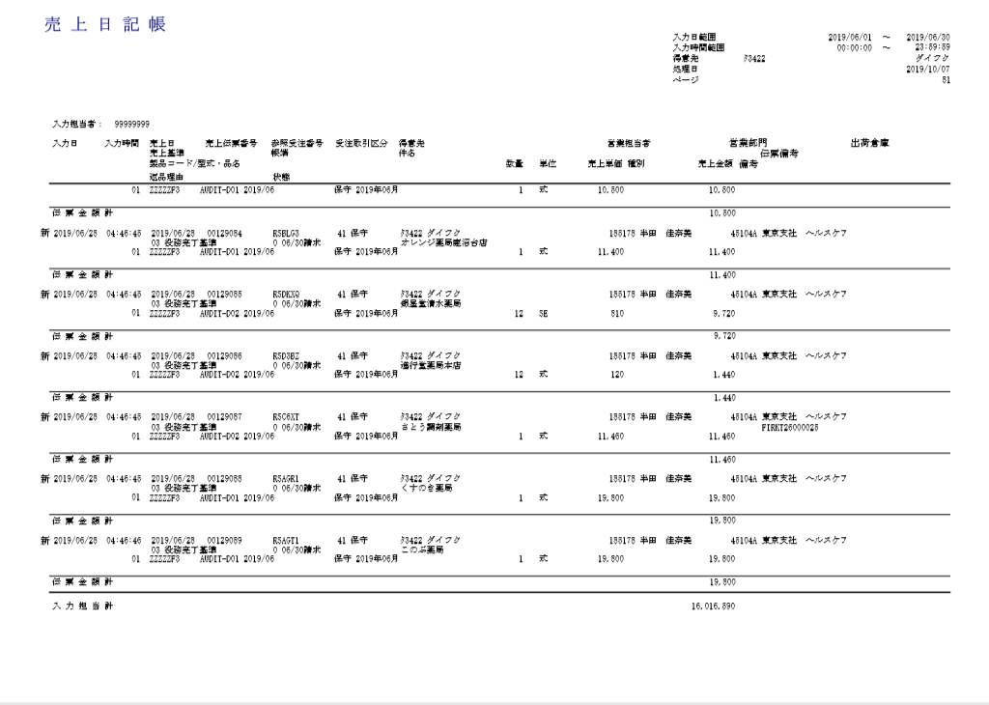
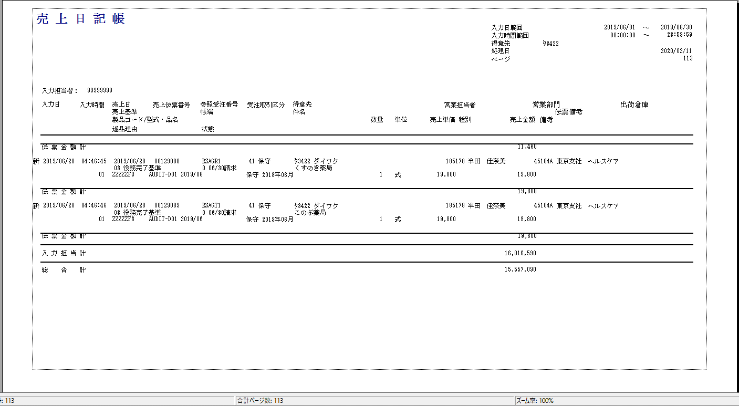
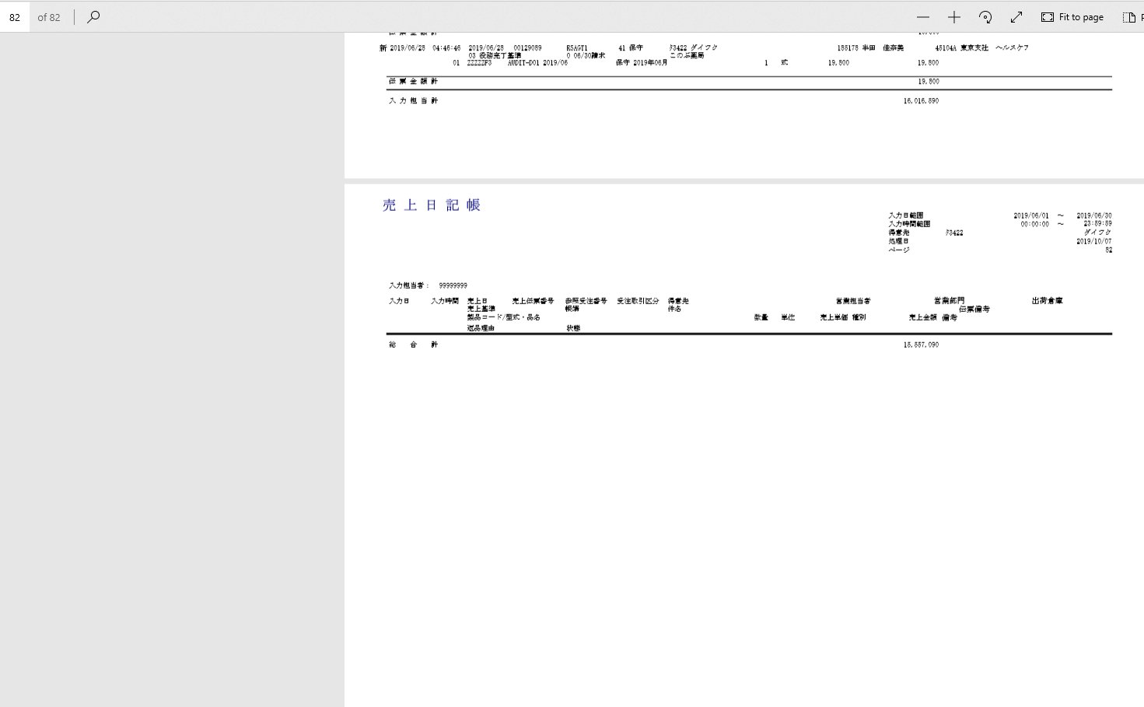
PjWEB→品質管理→ロット７→出力ドキュメント→売上日記帳.pdf | 実行しているプログラムの出力ドキュメント

